Distribution
Carga de Trabajo por Modelo |  |  |  |  |  |  |  |  |  |  |  |  |  | No. | Rev |  | Razon |  |  |  | Fecha (MM/DD/AAAA) |  |  | Rev | Zonas de Trabajo de la Unidad

 |  |  |  |  |  |  |  |  |  |  |  |  |  | 1
 |  |  |  |  |  |  |  |  |  |  |  |  |  | 2
Etapa |  | Nombre de la Distribucion | Numero | Estación |  |  |  | Mes de aplicación |  |  |  |  |  | 3
 |  |  |  |  |  |  |  |  |  |  |  |  |  | 4
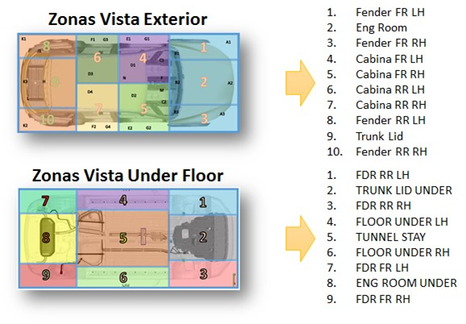
 |  |  |  |  |  |  |  |  |  |  |  |  |  | 5
 |  |  |  |  |  |  |  |  |  |  |  |  |  | 6
 |  |  |  |  |  |  |  |  |  |  |  |  |  | 7
 | No. Operación | Nombre de la Operación | Restricciones ó Comentario | Modelos |  |  |  |  |  |  |  |  |  |  |  |  |  |  |  |  |  |  |  | Zona de Trabajo
 |  |  |  | P71A |  |  |  |  | X247 |  |  |  |  | N71A
 |  |  |  | ALL |  |  |  |  | ALL |  |  |  |  | ALL
1 |  |  |  |  |  |  |  |  |  |  |  |  |  |  |  |  |  |  |  |  |  |  |  | 4
2
3
2
2
3
3
3
3
3
3
5
4
6
Tiempo Adicional
Tiempo Estandar Total |  |  |  | 0.00 | 0.00 | 0.00 | 0.00 | 0.00 | 0.00 | 0.00 | 0.00 | 0.00 | 0.00 | 0.00 | 0.00 | 0.00 | 0.00 | 0.00 | 0.00 | 0.00 | 0.00 | 0.00 | 0.00

